关系图
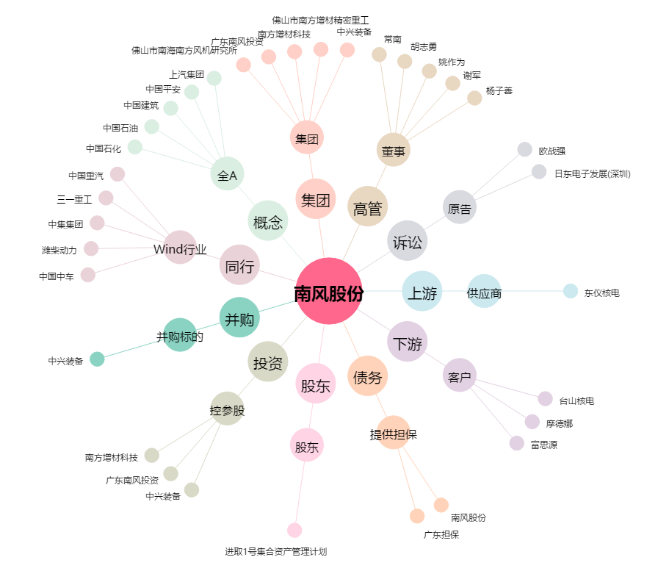
南风股份[300004.SZ] - 关系概览图

